상품제안서
나빌레라 자개 무선 충전패드 | 상품코드: F24160

 |  |  |  |  |  |  | 02-412-0044 | www.easy1.co.kr
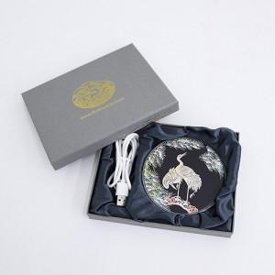

【상세/제작정보】

【인쇄/포장옵션】 | 풀칼라 / 기본케이스

【공급단가】 | 수량 | 100~ | 300~ | 500~ | 1,000~ | 3,000~
*VAT별도 | 단가 | 16,900원 | 16,640원 | 16,250원 | 15,600원 | 14,950원

【상품 URL】 | http://www.easy1.co.kr/src/goods_detail.php?gdno=24160

